Français
Bulletin de commande | Bulletin de livraison |  | Quittance | Devis

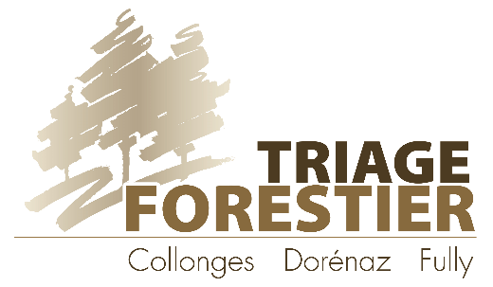
Coordonnées:

Nom français | Nom latin | Nbre | Prix unitaire | Total TTC
FLEURS TVA 2.6% | Prix net en CHF / Fleurs en pot |  | CHF | CHF
alysson renflé | Alyssoides utriculata |  | 5.50 | CHF
ancolie noirâtre | Aquilegia atrata |  | 5.50 | CHF
centaurée des montagnes | Centaurea montana |  | 5.50 | CHF
chardon bleu | Eryngium alpinum |  | 5.50 | CHF
coquelourde des jardins | Silene coronaria |  | 5.50 | CHF
grande astrance | Astrancia major |  | 5.50 | CHF
joubarbe | Sempervimum ssp. |  | 5.50 | CHF
marguerite | Leucanthemum vulgare |  | 5.50 | CHF
millepertuis perforé | Hypericum perforatum |  | 5.50 | CHF
œillet des Chartreux | Dianthus carthusianorum |  | 5.50 | CHF
œillet à delta | Dianthus deltoides |  | 5.50 | CHF
œillet superbe | Dianthus superbus |  | 5.50 | CHF
orpin/sedum (mélange) | Sedum ssp. |  | 5.50 | CHF
pulsatille vulgaire | Pulsatilla vulgaris |  | 5.50 | CHF
sauge des prés | Salvia pratensis |  | 5.50 | CHF
scabieuse luisante | Scabiosa lucida |  | 5.50 | CHF
silène fleur de coucou | Silene flos-cuculi |  | 5.50 | CHF
silène viscaire | Silene viscaria |  | 5.50 | CHF
vélar jaunâtre | Erysimum ochroleucum |  | 5.50 | CHF
 |  |  | 5.50 | CHF
FLEURS NON INDIGÈNES TVA 2.6% | Prix net en CHF / Fleurs en pot |  | CHF | CHF
agastache | Agastache foeniculum |  | 5.50 | CHF
astragale queue de renard | Astragalus alopecurus |  | 5.50 | CHF
monarde | Monarda didyma |  | 5.50 | CHF

DIVERS
Terreau sans tourbe, sac de 50lt (TVA 2.6%) |  |  | 17.00 | CHF
Tuteur en acacia, 1.5m de haut (TVA 8.1%) |  |  | 5.00 | CHF
Copeaux m3 (TVA 8.1%) |  |  | 50.00 | CHF
Semence BROMA, le gr (TVA 2.6%) |  |  | 0.13 | CHF
Semence Walliser Trockenrasen, le gr (TVA 2.6%) |  |  | 0.30 | CHF
Divers matériels : |  |  |  | CHF
 |  |  | Total TTC | CHF
Date et signature :

L'envoi d'une commande par l'acquéreur constitue l'acceptation de nos conditions générales de vente. Nos conditions générales de ventes sont disponibles sur internet www.triageforestiercdf.ch/pepiniere

